DistribuzNormale
Distribuzione normale
Per calcolare la curva gaussiana di una distrubuzione su excel si utilizza la seguente funzione
DISTRIB.NORM.N(X;M;D;C)
X è il singolo valore della distribuzione
M è la media della distribuzione
D è la deviazione standard
C è un parametro booleano per ottenere il cumulativo (1) della distribuzione normale oppure no (0)

Prendiamo i voti di un gruppo di lavoro e analizziamoli per vederne la distribuzione normale

Nome | Voto
Carla | 87
Andrea | 56
Anna | 76
Alex | 88
Daniele | 70
Rossella | 66
Luigi | 79

Media | 74.571428571
Deviazione standard | 10.66177609

Nome | Voto | Distrib. Normale
Carla | 87 | 0.01896714518
Andrea | 56 | 0.0082078915291
Anna | 76 | 0.03708360906
Alex | 88 | 0.016928083537
Daniele | 70 | 0.034131841707
Rossella | 66 | 0.027085321628
Luigi | 79 | 0.034325414222

Abbozziamo uno scatter plot per vedere l'andamento a campana: è il classico grafico di Gaussiana
Distrib. normale

La curva è molto grezza: è cmq possibile riconoscere il picco che si verifica in presenza della media 74
Modifichiamo ora l'ultimo parametro da FALSE a TRUE: così facendo il grafico diventa cumulativo ovvero da 0 a 1

Nome | Voto | Distrib. Normale
Carla | 87 | 0.87813475714
Andrea | 56 | 0.040765591867
Anna | 76 | 0.55329476088
Alex | 88 | 0.8960761958
Daniele | 70 | 0.33404602886
Rossella | 66 | 0.21071580557
Luigi | 79 | 0.66106410702
Distrib. Normale

DistribuzNormaleStand
Distribuzione normale standard
Se la distribuzione è normale standard puoi usare:
DISTRIB.NORM.ST.N(X;C)
X è il singolo valore della distribuzione
C è un parametro booleano per ottenere il cumulativo (1) della distribuzione normale oppure no (0)
Se vogliamo creare la distribuzione normale standardizzata si usa rappima la funzione NORMALIZZA (ricorda che la funzione avrà media 1 deviazione 0)

Riprendiamo la distribuzione precedente e calcoliamone i valori standardizzati

Nome | Voto | Distribuz. Normale | Standardizz.
Carla | 87 | 0.01896714518 | 1.1657130411
Andrea | 56 | 0.0082078915291 | -1.7418700613
Anna | 76 | 0.03708360906 | 0.13399000472
Alex | 88 | 0.016928083537 | 1.2595060444
Daniele | 70 | 0.034131841707 | -0.4287680151
Rossella | 66 | 0.027085321628 | -0.80394002831
Luigi | 79 | 0.034325414222 | 0.41536901463

Media | 74.571428571 | Media | 0.00
Deviazione standard | 10.66177609 | Deviazione standard | 1

Calcoliamo la funzione normale

Distribuzione normale
Nome | Voto | Distribuz. Normale | Standardizz. | Distrib. Normale
Carla | 87 | 0.01896714518 | 1.1657130411 | 0.202223455
Andrea | 56 | 0.0082078915291 | -1.7418700613 | 0.087510702
Anna | 76 | 0.03708360906 | 0.13399000472 | 0.395377136
Alex | 88 | 0.016928083537 | 1.2595060444 | 0.180483436
Daniele | 70 | 0.034131841707 | -0.4287680151 | 0.363906054
Rossella | 66 | 0.027085321628 | -0.80394002831 | 0.288777635
Luigi | 79 | 0.034325414222 | 0.41536901463 | 0.365969881

Esercizio1
Step per giungere al grafico di dist.normale

ID | Voto
16001 | 60
16002 | 87
16003 | 90
16004 | 80
16005 | 65
16006 | 86
16007 | 86
16008 | 83
16009 | 74
16010 | 82

1° step: calcolo media e dev. standard
Media | 79.3
StDev | 9.4345111161

2° step: costruzione punti normale

ID | Voto | Distribuz. Normale
16001 | 60 | 0.0052175974461
16002 | 87 | 0.030307339723
16003 | 90 | 0.022227102973
16004 | 80 | 0.042169191053
16005 | 65 | 0.013406655007
16006 | 86 | 0.032860775286
16007 | 86 | 0.032860775286
16008 | 83 | 0.039155500574
16009 | 74 | 0.036112935487
16010 | 82 | 0.040588790373

3° step: grafico assicurandosi di aver ordinato i dati delle ascisse da order and filter
Distribuzione voti
ID | Voto | Distribuz. Normale
16001 | 60 | 0.0052175974461
16002 | 65 | 0.013406655007
16003 | 74 | 0.036112935487
16004 | 80 | 0.042169191053
16005 | 82 | 0.040588790373
16006 | 83 | 0.039155500574
16007 | 86 | 0.032860775286
16008 | 86 | 0.032860775286
16009 | 87 | 0.030307339723
16010 | 90 | 0.022227102973

Skewness
Skewness
La skewness è la misura dell’asimmetria di una distribuzione di probabilità
La skewness di un insieme di dati può essere positiva, negativa o nulla. La skewness positiva indica che l'insieme di dati è obliquo verso destra, quella negativa indica che è obliquo verso sinistra e quella zero indica un insieme di dati simmetrico

Skewness positiva |  |  |  |  | Skewness negativa
Si verifica un insieme in cui i valori più alti sono più frequenti di quelli più bassi |  |  |  |  | Si verifica un insieme in cui i valori più alti sono più frequenti di quelli più alti

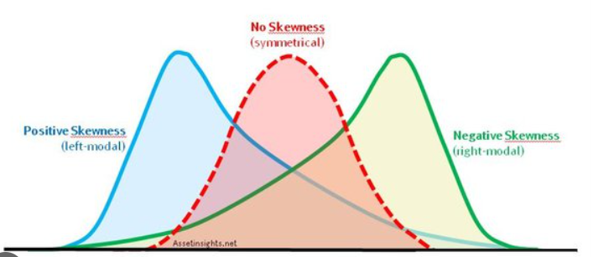

Un semplice modo per calcolarla è attraverso:
SKEW.P
Vediamo su due semplici dataset

DataSet A
DataSet B
 | DataSetA | DataSetB
 | 3 | 28 | 0.069637262423 | 0.0047454275519
 | 3 | 33 | 0.069637262423 | 0.0069045563468
 | 4.5 | 52 | 0.12686024584 | 0.016870648151
 | 4.65 | 52 | 0.1320186341 | 0.016870648151
 | 5 | 55 | 0.14283861323 | 0.017987813254
 | 5.51 | 55 | 0.15459983139 | 0.017987813254
 | 5.89 | 55 | 0.15954088146 | 0.017987813254
 | 5.96 | 75 | 0.16005772961 | 0.016133311907
 | 7 | 77 | 0.152892629 | 0.015160752728
 | 9 | 85 | 0.085401295702 | 0.010769748288
 | 10 | 89 | 0.050012640681 | 0.0085831254102
 | 11 | 96 | 0.024893121521 | 0.0052744848491
Skewness | 0.59897140901 | -0.0027479223576

Ti ricordo che con l'utilizzo di statistical toolpak puoi ottenere questa informazione statistica (insieme a molte altre!)
Seleziona la tua tabella ed entra in DATA-->DATA ANALYSIS inserendo le opzioni riassunte di seguito
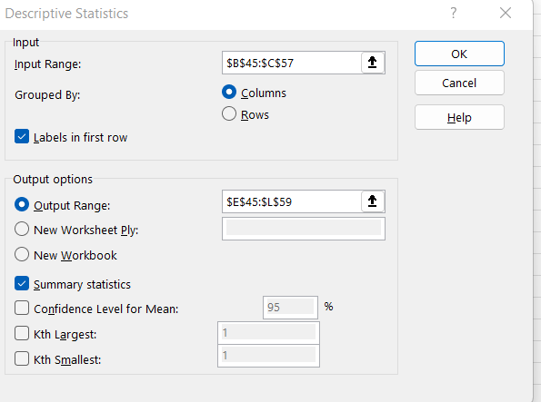
 | DataSetA | DataSetB |  |  |  | DataSetA |  | DataSetB
 | 3 | 55
 | 3 | 85 |  |  |  | Mean | 6.2091666667 | Mean | 62.666666667
 | 4.5 | 55 |  |  |  | Standard Error | 0.74773036213 | Standard Error | 6.244189218
 | 4.65 | 96 |  |  |  | Median | 5.7 | Median | 55
 | 5 | 52 |  |  |  | Mode | 3 | Mode | 55
 | 5.51 | 28 |  |  |  | Standard Deviation | 2.5902139551 | Standard Deviation | 21.630505955
 | 5.89 | 89 |  |  |  | Sample Variance | 6.7092083333 | Sample Variance | 467.87878788
 | 5.96 | 52 |  |  |  | Kurtosis | -0.45104334836 | Kurtosis | -0.94914490322
 | 7 | 55 |  |  |  | Skewness | 0.68816575651 | Skewness | -0.0031571224262
 | 9 | 77 |  |  |  | Range | 8 | Range | 68
 | 10 | 33 |  |  |  | Minimum | 3 | Minimum | 28
 | 11 | 75 |  |  |  | Maximum | 11 | Maximum | 96
 |  |  |  |  |  | Sum | 74.51 | Sum | 752
 |  |  |  |  |  | Count | 12 | Count | 12

